T3 Foto's en afmeting
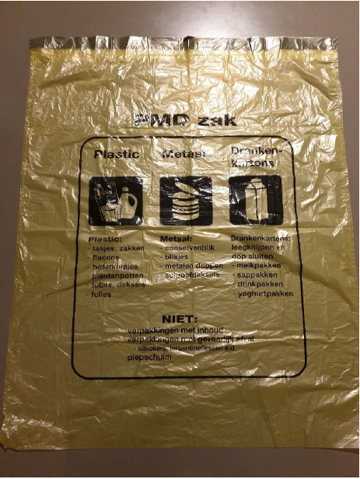
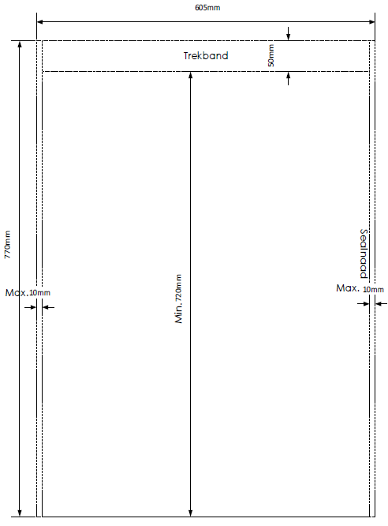
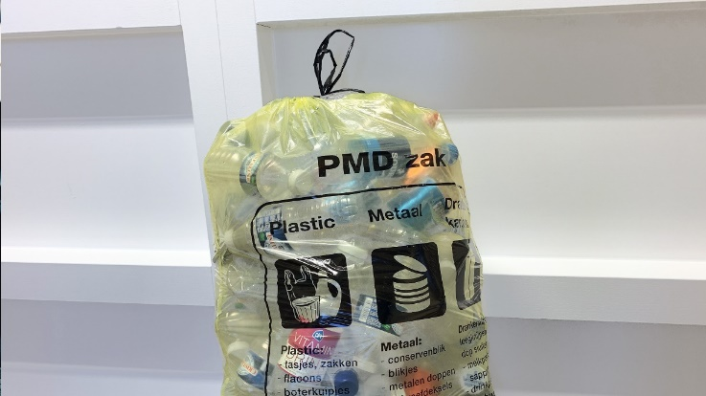
T3 | Foto's en afmetingen PMD Afvalzak circa 605 x 770 mm (60 liter)

